Feuil1

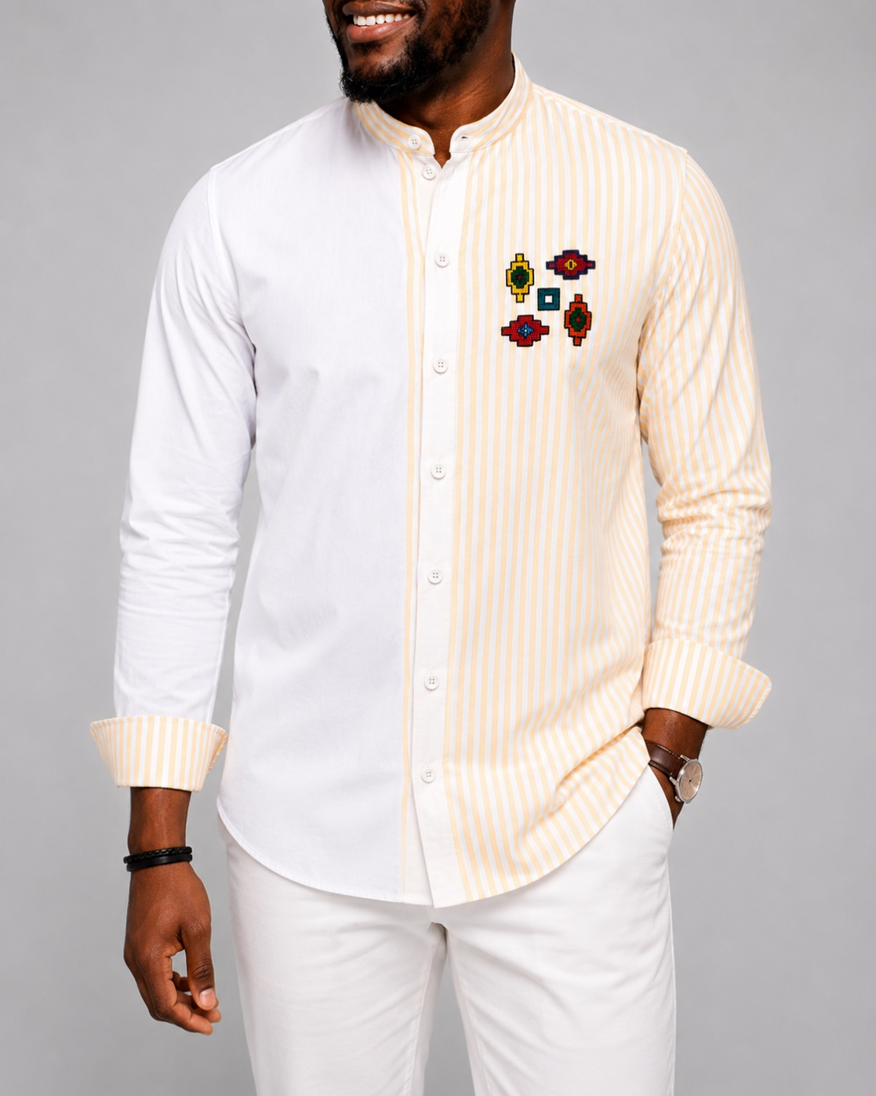

Nom: | AKEIKOI
Prix: | 35,000FCFA
Taille: | M,L
Couleur: | bloc couleur
Stock | 3
Categorie | Chemise

